상품제안서
크린랩 크린롤백 30x40x500 대 업소용 위생백 | 상품코드: F29109

 |  |  |  |  |  |  | 02-412-0044 | www.easy1.co.kr
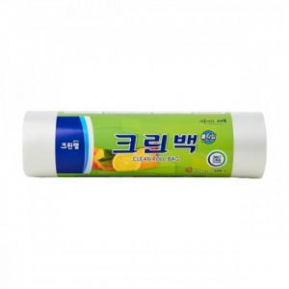

【상세/제작정보】 | 기본수량 미만 인쇄시 비용 추가. 스티커 제작및 부착 비용 별도 문의.

【인쇄/포장옵션】 | / 포장불가능

【공급단가】 | 수량 | 48~ | 96~ | 480~ | 1,000~ | 2,000~
*VAT별도 | 단가 | 7,860원 | 7,720원 | 7,530원 | 7,400원 | 7,200원

【상품 URL】 | https://dev.easy1.co.kr:443/src/goods_detail.php?gdno=29109

